Các bảng
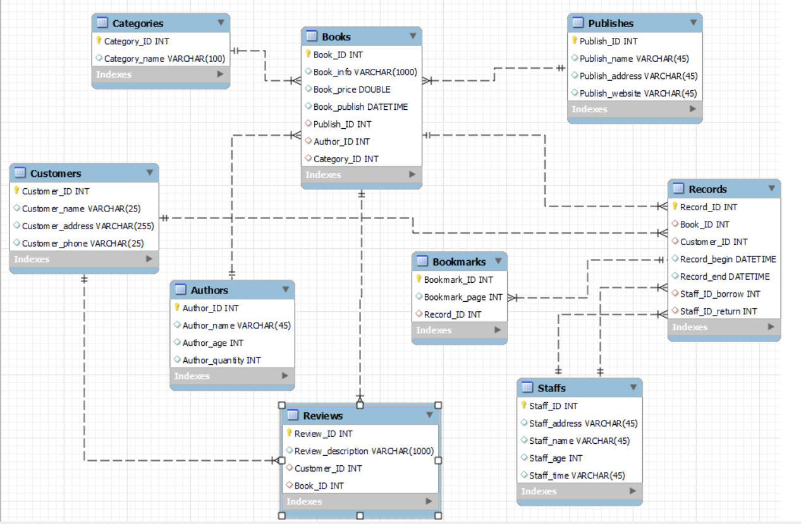
Table | Link | Description
Customers | Link1 | Bảng người đọc
Staffs | LInk2 | Bảng nhân viên
Authors | Link3 | Bảng tác giả
Categories | Link4 | Bảng thể loại sách
Books | LInk5 | Bảng sách
Records | Link6 | Bảng phiếu cho mượn
Bookmarks | Link7 | Bảng đánh dấu trang sau khi mượn xong
Reviews | Link8 | Bảng đáng giá sách
Publishes | Link9 | Bảng nhà xuất bản

